5_スケジュール
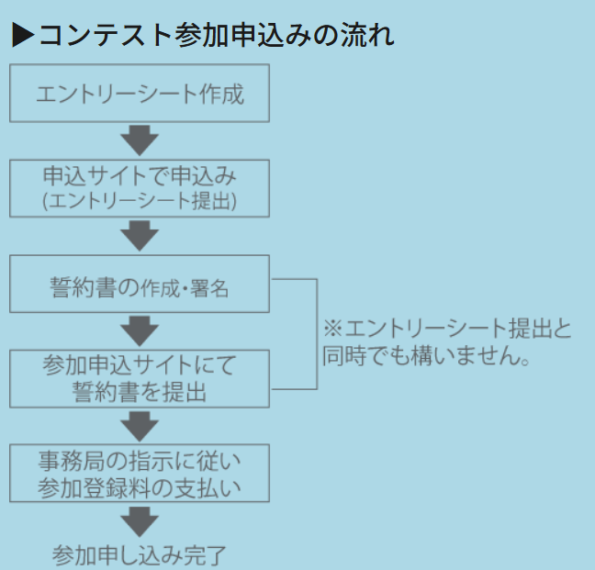
5_スケジュール シート
項目 |  | 決定 | 決定事項・メモ
5_スケジュール | テスト計画＆コントロール | 土日の扱いはそれぞれに任せる ⇒作業は義務付けない(土日はやっちゃダメも逆にない) | 参加申し込み：2026年7月20日(月)まで
 | 要求分析 | 6/8～6/17 所要：10日間(うち土日2日)
 | リスク分析 | 6/15～6/23(要求分析から見えてきた段階で随時進める) 6/18で初版、6/23に確定版 所要：9日間(うち土日2日) | 6/18で初版、6/23に確定版が確実にできるなら高田さん案でOK
 | テスト観点整理 | 6/15～6/22(要求分析から見えてきた段階で随時進める) 所要：8日間(うち土日2日)
 | 観点レビュー ※修正含む | 6/22～6/26（観点整理がおおむねでき次第レビューを進める） 所要：5日間(うち土日0日)
 | 基本設計 | 6/24～7/3(観点整理の大枠ができた時点で着手OK) 所要：10日間(うち土日2日)
 | 基本設計レビュー ※修正含む | 7/1～7/8（基本設計がおおむねでき次第レビューを進める） 所要：8日間(うち土日2日)
 | 詳細設計 | 7/6～7/15(基本設計のレビュー済み部分から随時進める) 所要：10日間(うち土日2日) | 7/8-7/10の詳細設計は仮置き扱い ⇒基本設計レビューの結果で修正がある可能性ありのため
 | 詳細設計レビュー ※修正含む | 7/10～7/17（詳細設計がおおむねでき次第レビューを進める） 所要：8日間(うち土日2日) | 7/23に初レビューだと手戻りの際リスクが大きいので7/15くらいに中間レビューを挟むなら高田さん案でOK ※7/30以降に新規設計を残さないのが必須
 | 実装 | 7/15～7/24(詳細設計のレビュー済み部分から随時進める) 所要：10日間(うち土日祝3日) | 高田さん案反映なら7/27-8/3?
 | 実装レビュー ※修正含む | 7/22～7/31（実装がおおむねでき次第レビューを進める） 所要：10日間(うち土日2日) | 高田さん案反映なら7/31-8/5?
 | 自動化 | ～8/3 古賀さん頑張る
 | 自動化レビュー | ～8/6 古賀さんもっと頑張る
 | 成果物整理 | ～8/4 (実装完了を待たずに7月後半から開始イメージ) | 高田さん案反映なら8/3-8/6? ConTrack使用依頼中
 | 発表準備 | ～8/7 (実装完了を待たずに7月後半から開始イメージ) 8/8- 8/16 最終調整 | 高田さん案反映なら7/27-8/7?
 | 完成目標 | 8/7 （金） | 後半危なめ(特に7/23-8/7)
 | 成果物提出期限 | 2026/8/17（月）

